santralistanbul
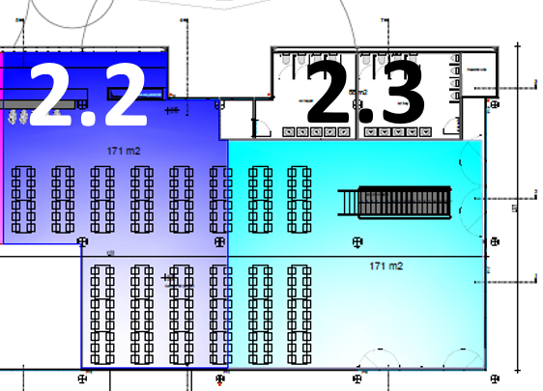
2.1
2.2

